Exercice Emprunt
Calculer l'annuité d'un emprunt |  |  |  |  | Calculer la mensualité d'un emprunt

1
2
Somme emprruntée | 20,000 € |  |  |  | Somme emprruntée | 20,000 €
Durée (ans) | 4 |  | Total des intérêt |  | Durée (mois) | 49 |  | Total des intérêt
Taux d'intérêt | 3% |  | 1,522 € |  | Taux d'intérêt annuel | 3% |  | 18,406 €

Annuité Constante | -5,380.54 € |  |  |  | Mensualité Constante | -784.26 €

Tableau d'amortisation |  |  |  |  | Tableau d'amortisation
Période | Capital dû | Annuité | Intérêts | Capital remboursé | Période | Capital dû | Annuité | Intérêts | Capital remboursé
1 | 20,000 € | 5,380.54 € | 600 € | 4,780.54 € | 1 | 20,000 € | 784.26 € | 600.00 € | 184.26 €
2 | 15,219.46 € | 5,380.54 € | 457 € | 4,923.96 € | 2 | 19,815.74 € | 784.26 € | 594.47 € | 189.79 €
3 | 10,295.50 € | 5,380.54 € | 309 € | 5,071.68 € | 3 | 19,625.95 € | 784.26 € | 588.78 € | 195.48 €
4 | 5,223.83 € | 5,380.54 € | 157 € | 5,223.83 € | 4 | 19,430.46 € | 784.26 € | 582.91 € | 201.35 €
 |  |  |  |  | 5 | 19,229.11 € | 784.26 € | 576.87 € | 207.39 €
 |  |  |  |  | 6 | 19,021.72 € | 784.26 € | 570.65 € | 213.61 €
 |  |  |  |  | 7 | 18,808.11 € | 784.26 € | 564.24 € | 220.02 €
3
Remboursement Constant du capital |  |  |  |  | 8 | 18,588.09 € | 784.26 € | 557.64 € | 226.62 €
 |  |  | Total des intérêt |  | 9 | 18,361.47 € | 784.26 € | 550.84 € | 233.42 €
RCC |  |  |  |  | 10 | 18,128.06 € | 784.26 € | 543.84 € | 240.42 €
 |  |  |  |  | 11 | 17,887.63 € | 784.26 € | 536.63 € | 247.63 €
2. Constant capital repayment |  | CCR | 5,000 € |  | 12 | 17,640.00 € | 784.26 € | 529.20 € | 255.06 €
Période | Capital dû | Annuité | Intérêts | Capital remboursé | 13 | 17,384.94 € | 784.26 € | 521.55 € | 262.71 €
1 | 20,000 € |  |  |  | 14 | 17,122.22 € | 784.26 € | 513.67 € | 270.60 €
2 |  |  |  |  | 15 | 16,851.63 € | 784.26 € | 505.55 € | 278.71 €
3 |  |  |  |  | 16 | 16,572.91 € | 784.26 € | 497.19 € | 287.08 €
4 |  |  |  |  | 17 | 16,285.84 € | 784.26 € | 488.58 € | 295.69 €
5 |  |  |  |  | 18 | 15,990.15 € | 784.26 € | 479.70 € | 304.56 €
 |  |  |  |  | 19 | 15,685.59 € | 784.26 € | 470.57 € | 313.70 €
 |  |  |  |  | 20 | 15,371.90 € | 784.26 € | 461.16 € | 323.11 €
 |  |  |  |  | 21 | 15,048.79 € | 784.26 € | 451.46 € | 332.80 €
4
 |  |  |  |  | 22 | 14,715.99 € | 784.26 € | 441.48 € | 342.78 €
Remboursement "in fine" : remboursement annuel des intérêts |  |  |  |  | 23 | 14,373.21 € | 784.26 € | 431.20 € | 353.07 €
 |  |  | Total des intérêt |  | 24 | 14,020.14 € | 784.26 € | 420.60 € | 363.66 €
Paiement final |  |  |  |  | 25 | 13,656.48 € | 784.26 € | 409.69 € | 374.57 €
 |  |  |  |  | 26 | 13,281.92 € | 784.26 € | 398.46 € | 385.81 €
 |  |  |  |  | 27 | 12,896.11 € | 784.26 € | 386.88 € | 397.38 €
Période | Capital dû | Annuité | Intérêts | Capital remboursé | 28 | 12,498.73 € | 784.26 € | 374.96 € | 409.30 €
1 | 20,000 € |  |  |  | 29 | 12,089.43 € | 784.26 € | 362.68 € | 421.58 €
2 |  |  |  |  | 30 | 11,667.85 € | 784.26 € | 350.04 € | 434.23 €
3 |  |  |  |  | 31 | 11,233.62 € | 784.26 € | 337.01 € | 447.25 €
4 |  |  |  |  | 32 | 10,786.37 € | 784.26 € | 323.59 € | 460.67 €
5 |  |  |  |  | 33 | 10,325.70 € | 784.26 € | 309.77 € | 474.49 €
 |  |  |  |  | 34 | 9,851.20 € | 784.26 € | 295.54 € | 488.73 €
 |  |  |  |  | 35 | 9,362.48 € | 784.26 € | 280.87 € | 503.39 €
 |  |  |  |  | 36 | 8,859.09 € | 784.26 € | 265.77 € | 518.49 €
 |  |  |  |  | 37 | 8,340.60 € | 784.26 € | 250.22 € | 534.04 €
5
 |  |  |  |  | 38 | 7,806.55 € | 784.26 € | 234.20 € | 550.07 €
Remboursement "in fine" : remboursement final unique |  |  |  |  | 39 | 7,256.49 € | 784.26 € | 217.69 € | 566.57 €
 |  |  | Total des intérêt |  | 40 | 6,689.92 € | 784.26 € | 200.70 € | 583.57 €
Paiement final |  |  |  |  | 41 | 6,106.36 € | 784.26 € | 183.19 € | 601.07 €
 |  |  |  |  | 42 | 5,505.28 € | 784.26 € | 165.16 € | 619.10 €
 |  |  |  |  | 43 | 4,886.18 € | 784.26 € | 146.59 € | 637.68 €
Période | Capital dû | Annuité | Intérêts | Capital remboursé | 44 | 4,248.50 € | 784.26 € | 127.46 € | 656.81 €
1 | 20,000 € |  |  |  | 45 | 3,591.69 € | 784.26 € | 107.75 € | 676.51 €
2 |  |  |  |  | 46 | 2,915.18 € | 784.26 € | 87.46 € | 696.81 €
3 |  |  |  |  | 47 | 2,218.37 € | 784.26 € | 66.55 € | 717.71 €
4 |  |  |  |  | 48 | 1,500.66 € | 784.26 € | 45.02 € | 739.24 €
5 |  |  |  |  | 49 | 761.42 € |  |  | 0.00 €

Analyse évolution taux
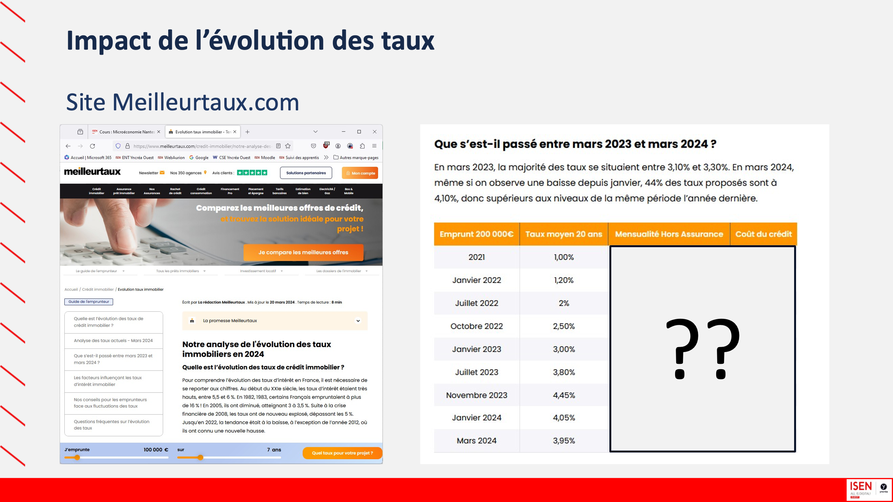
https://www.meilleurtaux.com/credit-immobilier/notre-analyse-des-taux.html

